Architecture
Mô hình hoạt động của SpringMVC

 | Mô hình này tìm trên internet (nguồn https://terasolunaorg.github.io/guideline/5.0.x/en/Overview/SpringMVCOverview.html)
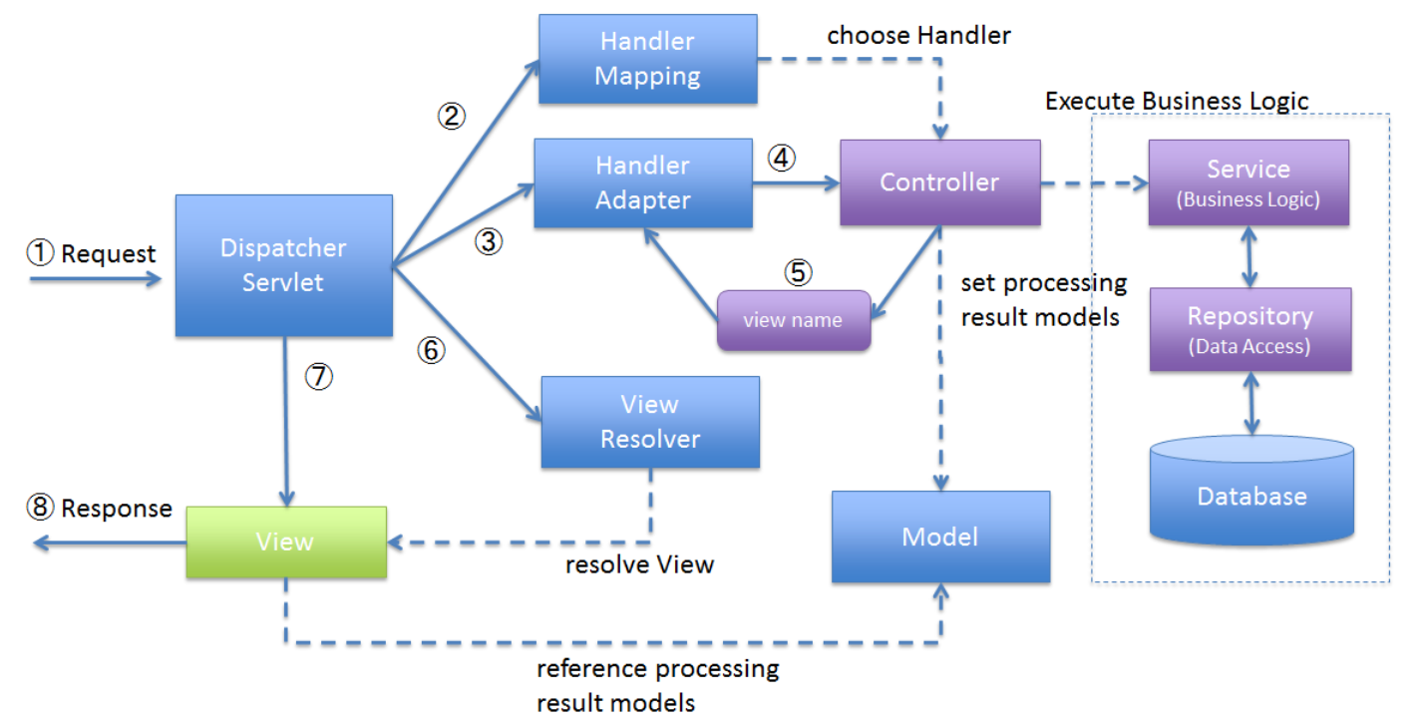

 |  |  |  | DTO |  | Entity (Mapping DB)
 |  |  | Servlet |  | Service |  | Repository

 |  |  |  | Model

 |  |  | View

 | Sau đây là quy trình chạy khi có 1 request
 | 1. Khi có 1 request từ client (người dùng gởi 1 yêu cầu tới trang web)
 | 2. FRONT CONTROLLER hay còn gọi là Dispatcher Servlet sẽ thực hiện gọi handler mapping, handler mapping sẽ quét và chọn controller tương ứng để xử lý
 | 3, 4. Sau khi Handler Mapping chọn được Controller rồi thì Dispatcher Servlet sẽ thực hiện chạy Handler Adapter và cái này sẽ thực hiện gọi Controller đã được chọn
 |  |  Tùy vào nghiệp vụ mà Controller sẽ thực hiện gọi xuống Service/DAO để thực hiện xử lý nghiệp vụ (cái này giống với JSP/Servlet MVC)
 |  | Ví dụ:
 |  | Chức năng search thì gọi Service/DAO để lấy kết quả search
 |  | Chức năng insert thì không cần gọi mà chỉ cần hiển thị màn hình để người dùng input data thôi
 | 5. Sau khi xử lý nghiệp vụ xong, Controller sẽ nhận được data để và xử lý data đó để trả về View (data này là option vì tùy vào chức năng, giống bước 3,4). Khi trả về thì sẽ trả về tên của View
 | 6. Dispatcher Servlet sử dụng View Resolver để quét các view hiện có và dựa trên tên của View ở bước 5 để trả về view tương ứng
 | 7. Khi đã có view cần trả về thì Dispatcher Servlet sẽ render view đó và response về cho client (người dùng)

Source_Code
Create Project

 |  | Bước 1
 |  |  | Tạo maven web project
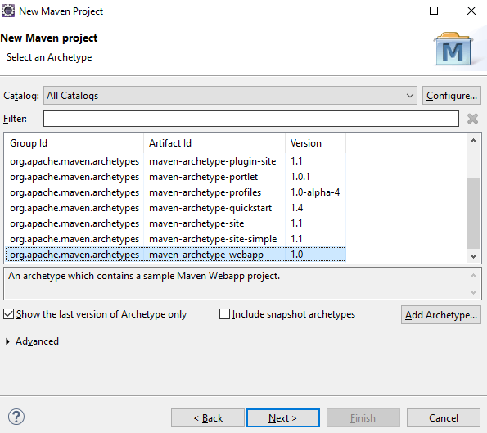

 |  | Bước 2
 |  |  | Cấu hình file pom.xml
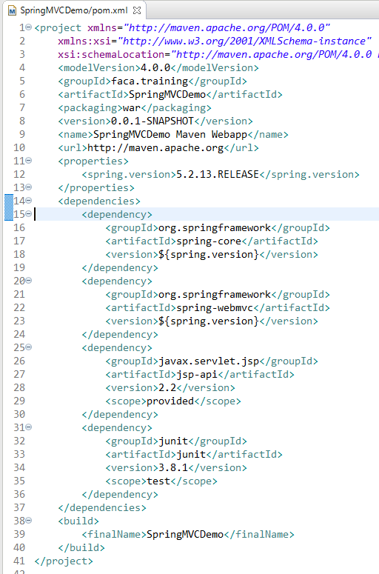

 |  | Bước 3

 |  |  | Cấu hình load dispatcher servlet (file spring-config.xml)
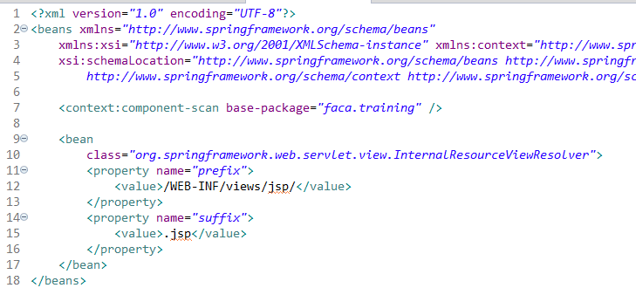

1
 |  |  |  | Component scan chỉ định package để quét. Cái này để chỉ định cho bộ Handler Mapping sẽ chọn controller ở đâu
1
2
2
 |  |  |  | Chỉ định bộ view resolver để quét các view cần trả về (có nhiều view resolver để sử dụng, cái này tìm hiểu google để dùng view resolver khác
 |  |  |  | trong ví dụ thì dùng internal resource view resolver
 |  |  |  | Cấu hình như hiện tại thì đang chỉ là sẽ tới thư mục /WEB-INF/views/jsp/ để quét các file có đuôi là .jsp

 |  | Bước 4

 |  |  | Như đã học JSP/Servlet sẽ đọc urlPattern trong web.xml để chỉ đường dẫn tới controller tương ứng
 |  |  | Trong Spring dispatcher servlet sẽ làm việc đó thay cho web.xml. Tuy nhiên cần phải cấu hình web.xml để load dispatcher servlet
 |  |  | Cấu hình web.xml
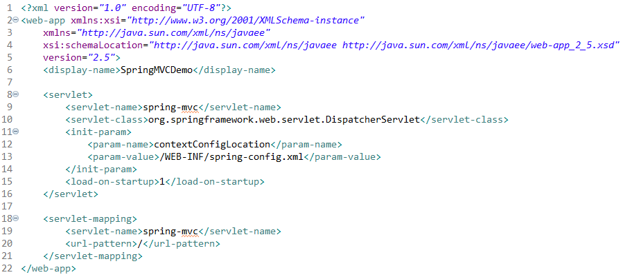

Dùng Dispatcher Servlet để control request từ client và gọi controller tương ứng

Khai báo cái này để cho biết đang dùng file xml nào để config component scan, viewresolver
** Nếu không khai báo cái này thì mặc định dispatcher servlet sẽ load file xml có format tên là WEB-INF/{servlet name}-servlet.xml để đọc cấu hình
Ví dụ: servlet name là spring-mvc. Nếu ko khai báo contextConfigLocation thì dispatcher servlet tự động load file /WEB-INF/spring-mvc-servlet.xml
tìm servlet-name tương ứng (đã học ở JSP/Servlet)

urlPattern = "/" nghĩa là bất cứ request nào tới trang web

Hello World

 |  | Bước 1
 |  |  | Tạo file HomeController, file này sẽ có hàm home() và trả về trang home.jsp
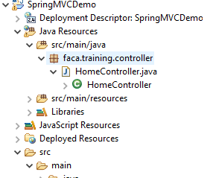
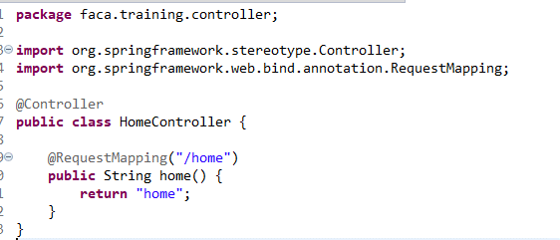

 |  | Bước 2
 |  |  | Tạo file home.jsp để hiển thị View
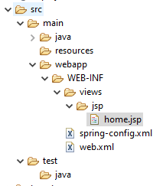
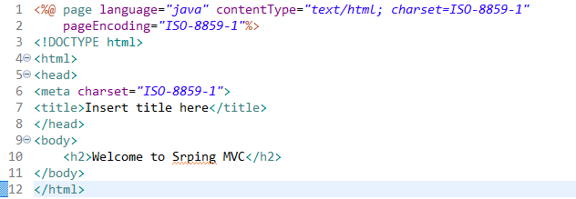

 |  | Bước 3
 |  |  | Add Tomcat và thực hiện start thôi. Kết quả như sau

8
Ứng với servlet name "spring-mvc" thì thằng Dispatcher Servlet được gọi. Nó thấy đang có cấu hình để load tham số tại file "spring-config.xml". Nó sẽ đọc config từ file này
3
Dispatcher Servlet sẽ dùng ViewResolver để chỉ định lấy View ở thư mục "/WEB-INF/views/jsp" và đuôi mở rộng của View là ".jsp".
Controller trả về "home" thì nó sẽ tìm thằng nào là home.jsp để hiển thị
4
Trong file "spring-config.xml" nó có chỉ định component-scan để Handler Mapping đi quét
Client có 1 request với path là /home
 |  | Giải thích luồng chạy
5
Quét những thằng nào có annotation @Controller. Nó sẽ hiểu đây là controller

1
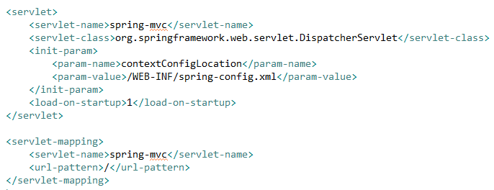
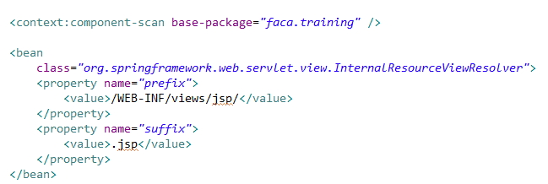
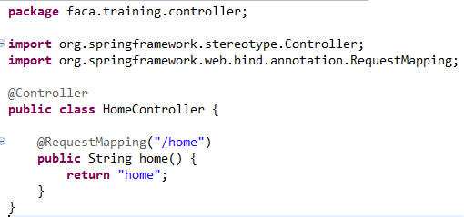
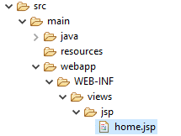
Tìm đc View phù hợp và thực hiện render để response về cho client
9

6
Tìm thằng nào có @RequestMapping phù hợp với path của request. Hiện tại request đang tới '/home'. Lúc này nó tìm thấy method home có annotation @RequestMapping và giống với path request
Web.xml được đọc và nó nhận thấy nếu có request thì chạy vào thằng servlet có name là "spring-mvc"
2

Xử lý xong thì nó báo nó sẽ trả về trang "home"
7

List/Update SinhVien

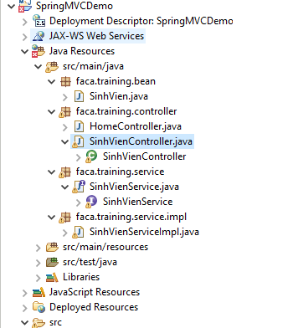

Tạo bean để chứa thông tin sinh viên

Tạo controller để xử lý cho SinhVien

Tạo service và serviceimpl để thực thi query database

List Sinh Vien

1/ Gọi service để lấy thông tin SinhVien
2/ Add list SinhVien vào model để hiển thị lên cho người dùng
Xử lý select sinh vien từ DB và trả về cho controller một list SinhVienBean
c:url nghĩa là khai báo đường dẫn
c:param: thêm parameter vào trên đường dẫn
a href sẽ thực hiện tạo link cho đường dẫn ở c:url

Request /sinhvienlist
List Sinh Vien controller
SinhVien Service
(get list sinh vien)

List SinhVienBean

Response về màn hình list kèm theo danh sách sinh viên đã add trong model

Dùng @RequestParam để nhân giá trị submit theo phương thức GET (sinhVienId trên URL)

Update SinhVien

1/ Nhận request kèm id của SinhVien và thực hiện call service để lấy thông tin SinhVien
2/ Add thông tin SinhVien vào model để hiển thị lên màn hình "sinh_vien_detail"

Request update sinh vien /showsinhvienupdate?sinhVienId=xxxx
id của SinhVien
show sinh vien controller
SinhVien Service
(get list sinh vien)
Xử lý select sinh vien từ DB và trả về cho controller một SinhVienBean

SinhVienBean

Response về màn hình "sinh_vien_detail" kèm theo thông tin đã lấy từ DB

Nhận thông tin từ request theo kiểu POST

1/ Nhận request kèm thông tin sinh vien đã update, thực hiện call Service để update thông tin sinh viên
2/ Sau khi xử lý xong thì redirect lại về list sinh viên controller
Update xong thì redirect lại về controllder list sinh viên để controllder list sinh viên xử lý và trả lại màn hình list

Request submit thông sinh vien đã chỉnh sử
/updateSinhVien
SinhVienBean
Update sinh vien controller
SinhVien Service
(get list sinh vien)

true: update success
false: update fail

List Sinh Vien controller

List/Update GiaoVien(JPA)

 | Tạo data source để kết nối DB (ở đây đang dùng MySQL, nếu dùng MSSQL thì chỉ cần đổi driver và url là được)
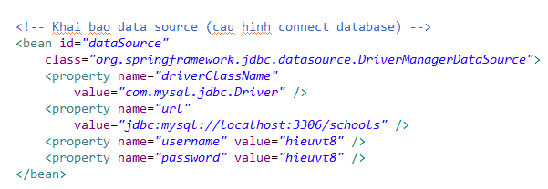

 | Cấu hình JPA
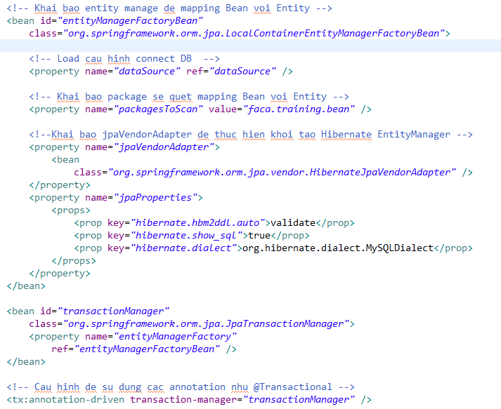
Cấu hình mapping entity

Cấu hình POJO mapping với table trong DB

Cấu hình transaction

Chỉ định cho phép dùng annotation @transactional

 | Phần source code thì mọi người tự xem trong source nhé, đang làm tương tự như SinhVien nhưng GiaoVien dùng JPA
 | Luồng xử lý thì cũng y chang nhau

á
Trên đây là source tham khảo cho những chức năng cơ bản. Mục đích là để mọi người hiểu được kiến trúc của SpringMVC và flow xử lý, tạo project, cấu hình project chuẩn để làm được bài tập.
Phần JPA không có khó, cấu hình thì đã cho sẵn ở trên cứ vào thi thì copy sang mà dùng. JPA chỉ focus chủ yếu vào các annotation tạo quan hệ (@ManyToOne, @OneToOne, @OneToMany,...) và các annotation validate. Mấy cái này mọi người đã được học và đã được làm bài tập rất nhiều nên chắc là OK rồi.
 Lời khuyên cho việc ôn để làm bài thi:
1. Dựa trên project mẫu và file hướng dẫn mình đưa, các bạn về đọc hiểu
2. Tạo 1 project và làm theo project cũ (làm khi nào nhớ được các bước mình cần làm gì, bước 1 tạo maven, bước 2 cấu hình file POM.xml, bước 3... bước 4....)
3. Khi đã thuần thục rồi thì mình thêm các chức năng validate, insert, select join nhiều bảng,....
4. Xem kĩ lại phần JPA về các annotation mình đã nói ở trên và thực hành thuần thục JPA này (thêm các table để join, hoặc có thể dùng lại bài tập cũ)
5. Áp dụng JPA vào bài tập SpingMVC


Mình có 1 vài lời nhắn nhủ với mọi người:
Quá trình học thì cần phải siêng năm, chăm chỉ làm bài tập + ôn lại các bài cũ, chăm hỏi những vấn đề mình chưa biết/chưa hiểu.
Mọi người học chương trình này là nhanh và ngắn hơn đại học rất nhiều và hầu như không có rãnh rỗi như hồi học đại học. Vì vậy mọi người cần phải siêng năng hơn nữa cố gắng hơn nữa để hoàn thành bài tập và khóa học thật tốt.
Cứ chăm chỉ cố gắng nổ lực, lúc đầu sẽ khó khăn nhưng dần dần sẽ quen. Và đến lúc hái quả ngọt thì mọi người sẽ tự nhận ra những gì mình cố gắng đều xứng đáng

